tramite pension
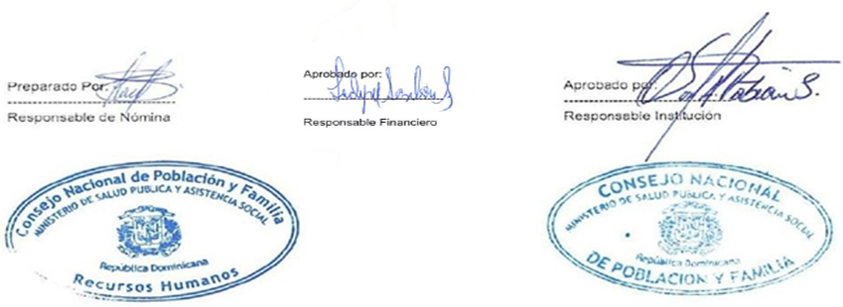


Personal Nomina en Trámite de Pensión febrero 2022
Reg. No. | NOMBRE | GENERO | DEPARTAMENTO | FUNCION | ESTATUS | SUELDO | TOTAL DESCUENTOS | NETO

1 | LUZ MARIA DE LOS SANTOS | F | DEPARTAMENYO. SALUD SEXUAL Y REPROD. | AUX. DE ENFERMERIA | DESIGNADO | 10,000.00 | 616.00 | 9,384.00
 | TOTAL GENERAL |  |  |  |  | 10,000.00 | 616.00 | 9,384.00

 | TOTAL GENERAL |  | 1 | TOTAL ING. | 10,000.00

